Oppskrift
Mozarellasticks rullet i parmaskinke, med ajvar-dipMozarellasticks rullet i parmaskinke, med ajvar-dip
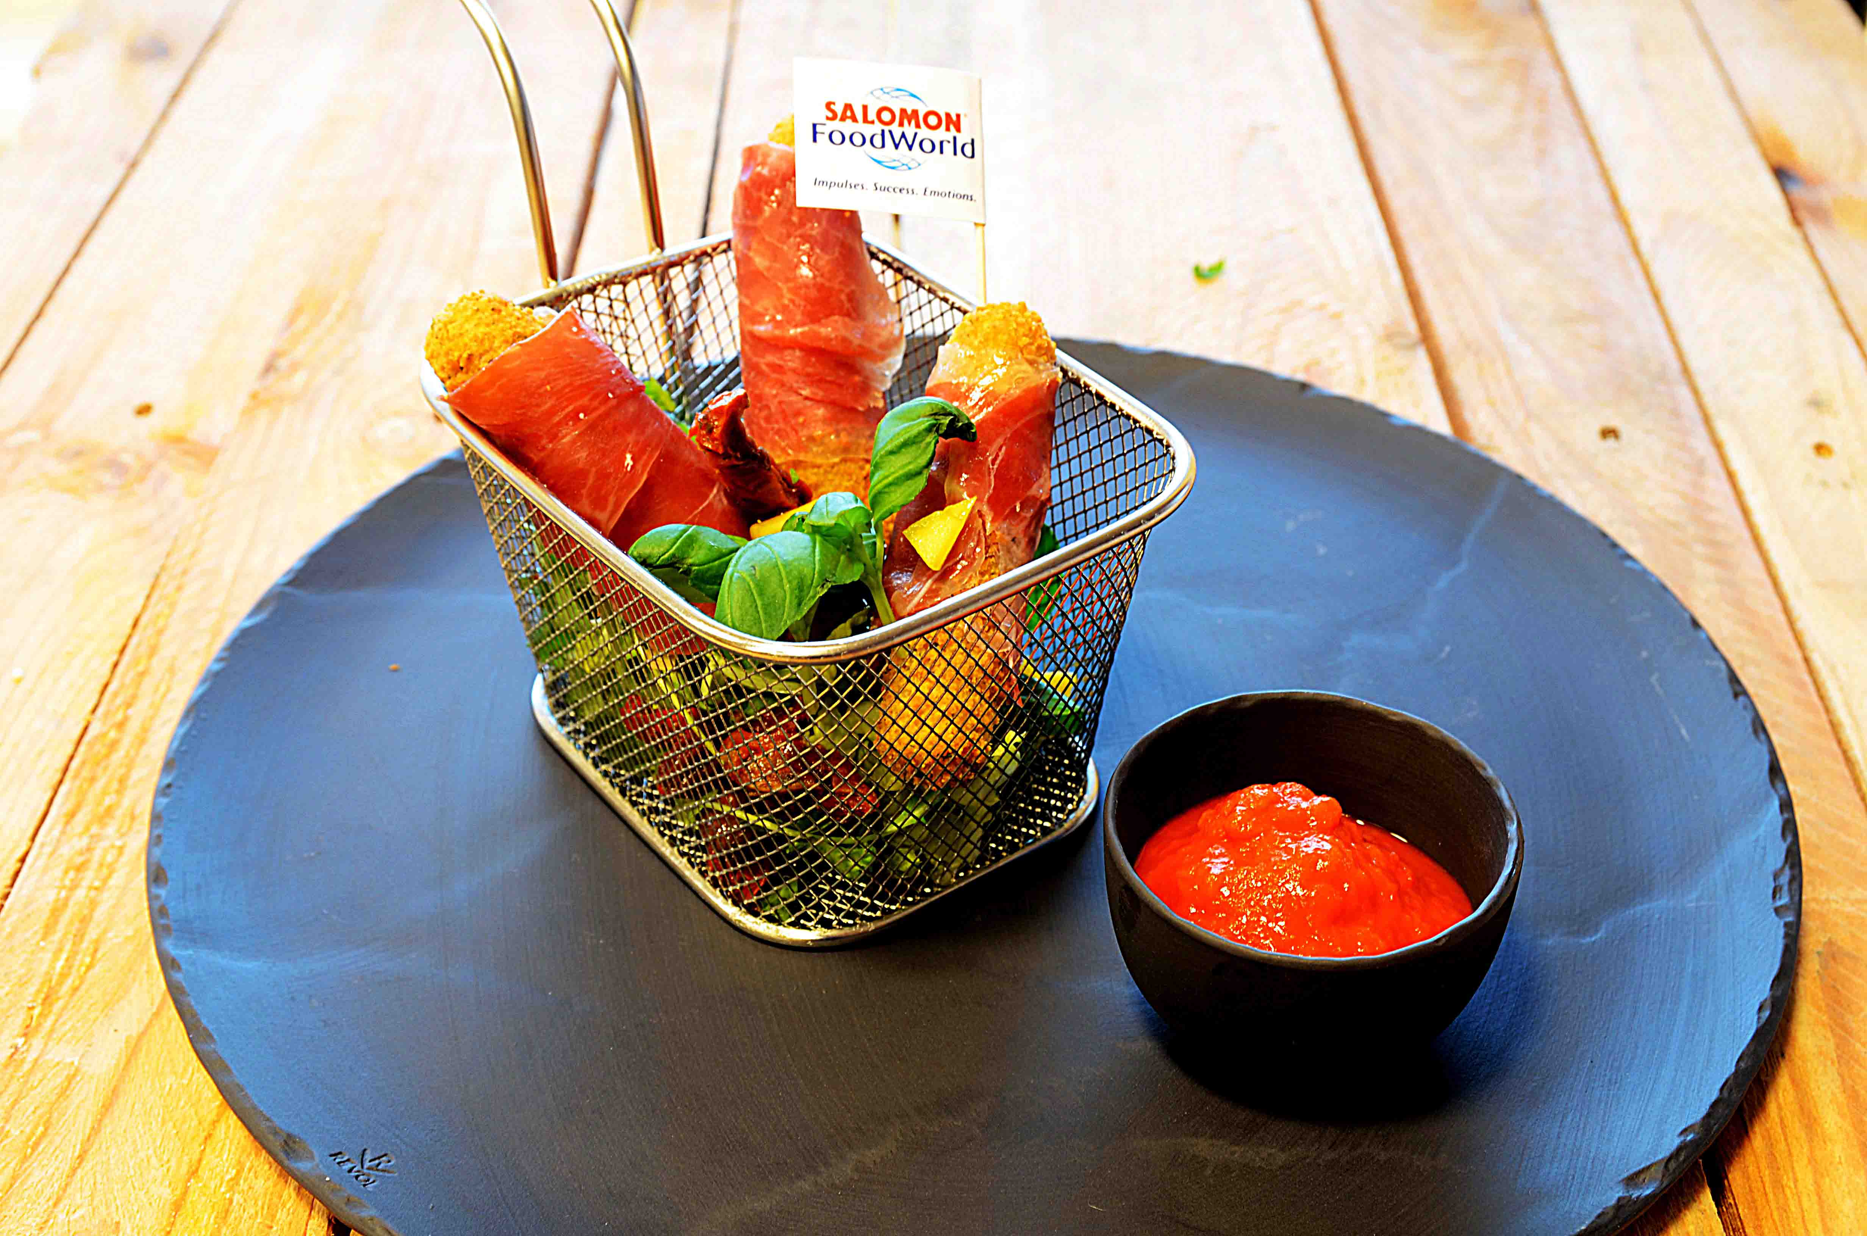

Mozarella sticks friteres. Rull så rundt parmaskinke. Mikse salat: Rucola, artisjokk, soltørket paprika, cherrytomat, olivenolje og balsamico. Anrett salat med mozarellasticks med parmaskinke oppå, pynt med litt urter. Ajvar i dipskål ved siden av. Mozarella sticks friteres. Rull så rundt parmaskinke. Mikse salat: Rucola, artisjokk, soltørket paprika, cherrytomat, olivenolje og balsamico. Anrett salat med mozarellasticks med parmaskinke oppå, pynt med litt urter. Ajvar i dipskål ved siden av.
Number of servingsNumber of servings | 1
EPDEPD | ProductProduct | Per servingPer serving |  | TotalTotal |  | QtyPerPackQtyPerPack | PackSizePackSize | PackUnitPackUnit | PackagingPackaging | ItemsItems
23995582399558 | Mozzarella Sticks *(Gluten,Hvete gluten,Rug gluten,Melk)Mozzarella Sticks *(Gluten,Hvete gluten,Rug gluten,Melk) | 0.09 | kgkg | 0 | kgkg | 6 | 1 | kgkg | 6x1kg6x1kg | 0
 | Parmaskinke Parmaskinke | 0.005 | kgkg | 0 | kgkg |  |  |  |  | 0
 | Rucola Rucola | 0.005 | kgkg | 0 | kgkg |  |  |  |  | 0
25571302557130 | Artisjokk antipasta Artisjokk antipasta | 0.02 | kgkg | 0 | kgkg | 6 | 1 | kgkg | 6x1kg6x1kg | 0
22865732286573 | Semi-dried Cherrytomater Semi-dried Cherrytomater | 0.02 | kgkg | 0 | kgkg | 2 | 1.97 | kgkg | 2x1.97kg2x1.97kg | 0
372862372862 | Balsamicoeddik *(Svoveldioksid eller sulfitter)Balsamicoeddik *(Svoveldioksid eller sulfitter) | 0.01 | ll | 0 | ll | 6 | 2 | ll | 6x2l6x2l | 0
44507064450706 | Ajvar Puré *(kan inneholde spor av Nøtter,Hasselnøtter,Kasjunøtter,Macademiannøtter,Mandler,Paranøtter,Peanøtter,Pekannøtter,Pistasienøtter,Valnøtter)Ajvar Puré *(kan inneholde spor av Nøtter,Hasselnøtter,Kasjunøtter,Macademiannøtter,Mandler,Paranøtter,Peanøtter,Pekannøtter,Pistasienøtter,Valnøtter) | 0.025 | ll | 0 | ll | 6 | 1 | ll | 6x1l6x1l | 0

 | * Allergens* Allergens

